1.1

1.1 Establecer las guías para el análisis de decisiones

a. | Toda organización requiere del aseguramiento y cidrado de datos
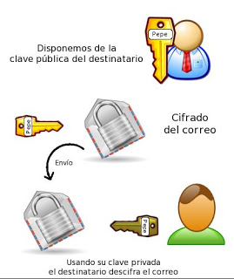

b. | Toda organización busca reducir la perdida de datos frente a amenazas



c. | Toda organización debe medir el impacto de los medios que hacen que sus objetivos se realicen
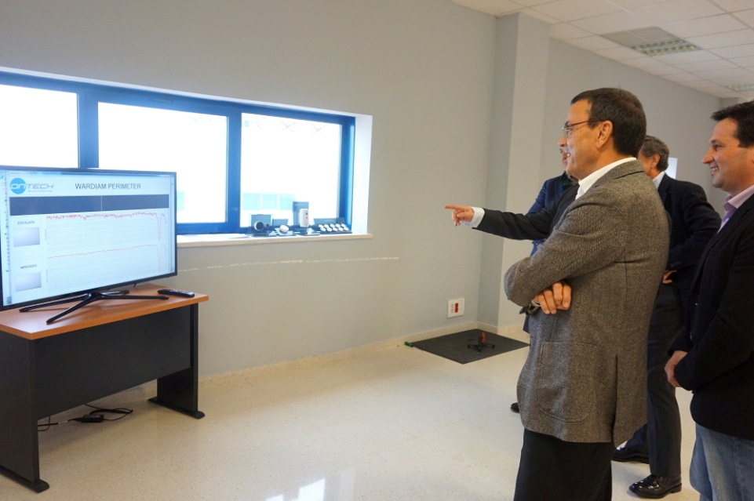

d. | Toda organización debe de capacitar a su personal para el manejo de informacion

1.2
1.2 Establecer criterios de evaluación

 | Impacto sobre las prioridades

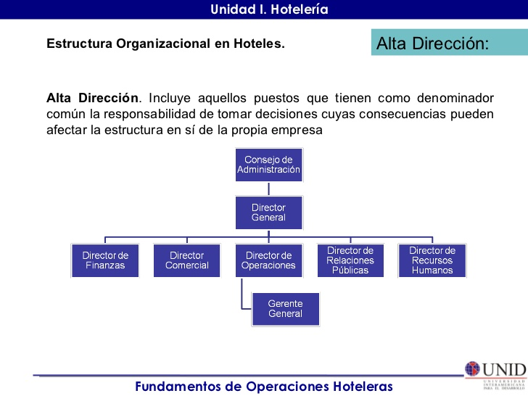
 |  | Los clientes son los que mueven cualquier negocio por lo tanto es la parte más importante

 |  | En nuestro caso luego de los clientes los huespedes son los que marcan la otra linea importante ya que ellos son la base del negocio.

1.3
1.3 Indentificar soluciones alternativas

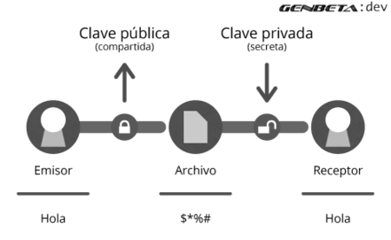
 |  | Ventajas | Desventajas

 | •Cifrado Asimetrico | Cifrado asimétricos son más complejos. | Dificulta su implementación.
 |  | Mas fiables y seguros ante posibles | Son más lentos y requieren mucho más
 |  | intercepciones de la información. | potencia de procesamiento

 |  | Confidencialidad
 |  | Integridad
 |  | Autenticacion
 |  | No repudio

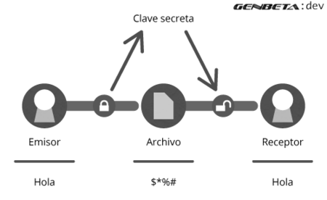
 |  | Eficiente en entornos reducidos
 |  | El cifrado simétrico es rápido y | Cifrado simétrico también tienden a ser
 |  | Fácil de implementar. | más simple.
 |  |  | Vulnerable a ataques.
 | •Cifrado Simetrico | Confidencialidad
 |  | Integridad
 |  | Autenticacion

 |  | Hace uso tanto del cifrado simetrico como | Es mas lento que el simetrico
 | •Cifrado Hibrido | del cifrado asimetrico. | Mas util cuando se envia información
 |  | Proporciona mas seguridad que el | cifrada a varios destinatarios.
 |  | simetrico sin ser tan lento como el asimet.

1.4
 | 1.4 Seleccionar métodos de evaluación

Test | Pruebas


 |  | tales como:
 |  | Funcionalidad
 |  | Estrés

Simulacion
 | Siempre se requerira que se simule como funcionaria una solución para detectar los posibles alcances de este.

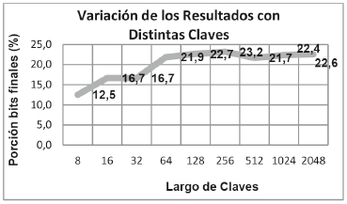

Costos
 | Cifrado Asimetrico |  | 650 soles
 |  |  | Incidencias 7% | Puede variar una vez implementado el sistemas ya que puede detectar conductas no apropiadas
 |  |  | Tiempo de retorno | 3 meses

 |  |  |  | 7.20 soles | por día

 |  |  | Costo extra | 100 soles

 | Cifrado Simetrico |  | 200 soles
 |  |  | Incidencias 7% | No varia la estadistica
 |  |  | Tiempo de retorno | 1 mes

 |  |  |  | 6.70 soles | por día

 |  |  | Costo extra | 0 soles

 | Cifrado Hibrido

 |  |  | 350 soles

 |  |  | Incidencias 4% | no varia la estadistica
 |  |  | tiempo de retorno | 2 meses

 |  |  |  | 3.5 soles | por día

 |  |  | Costo extra | 10 soles

1.6
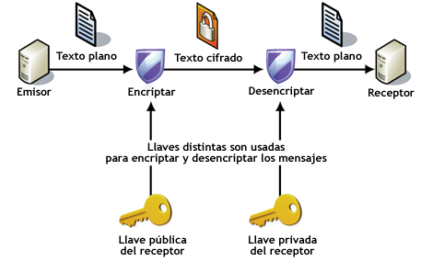
1.6 Seleccionar soluciones

a. Riesgos asociados del cifrado hibrido

 | Un sistema de cifrado híbrido no es más fuerte que el sistema de cifrado asimétrico o el de cifrado simétrico. En PGP, el sistema de clave pública es probablemente la parte más débil de la combinación. Sin embargo, si un atacante pudiera descifrar una clave de sesión, sólo sería útil para poder leer un mensaje, el cifrado con esa clave de sesión. El atacante tendría que volver a empezar y descifrar otra clave de sesión para poder leer cualquier otro mensaje. | 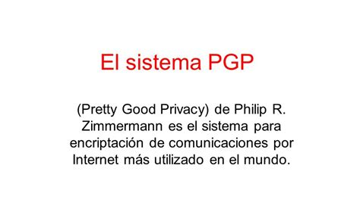

b. Razon del la solucion recomendada

